車椅子
車椅子 処方箋 （ 新規 ・ 再交付 ・ 借受け ・ 修理 ）

氏名 |  |  |  |  |  |  |  |  |  |  |  |  |  |  |  |  |  |  |  |  |  | 生 |  |  |  |  | 歳
住所 |  |  |  |  |  |  |  |  |  |  |  |  |  | 電話 |  |  |  |  |  |  |  |  |  | 職業

身長 |  |  |  | ㎝ | 体重 |  |  |  | ㎏ | 座高 |  |  |  |  | ㎝ | 車いすへの移動能力 |  |  |  |  |  | 自立 ・ 半介助 ・ 介助
病名 |  |  |  |  |  |  |  | 医学的所見 （処方上重要な点）
型式 |  |  |  | 1. | モジュラー式 |  |  |  |  |  |  | 2. | オーダーメイド |  |  |  |  |  |  |  | 3. | レディメイド
基本区分 |  |  |  | 1. | 標準 （上肢・体幹部・骨盤大腿部・下肢・足部） |  |  |  |  |  |  |  |  |  |  |  |  |  |  |  | 2. | 頭頚部
本体機構 |  |  |  | 1. | 自走用 |  |  |  |  |  |  | 2. | 介助用
機構加算 |  |  |  | 1. | リクライニング |  |  |  |  | 2. | ティルト |  |  |  | 3. | ティルト・リクライニング |  |  |  |  |  |  |  |  | 4. | リフト
構造部品 | 1. | 基本構造 |  |  |  | a) | 後方大車輪 （標準） |  |  |  |  |  |  |  | b) | 前方大車輪 |  |  |  |  |  | ｃ） | ６輪構造
 |  |  |  |  |  | ア) | 幅止め |  | （ |  |  | ） | 箇所
 | 2. | シート |  |  |  | a) | スリング式 （標準） |  |  |  |  |  |  |  | b) | 張り調整式 |  |  |  |  |  | ｃ） | 板張り式
 |  |  |  |  |  | ア) | 奥行調整
 | 3. | バックサポート |  |  |  | a) | スリング式 （標準） |  |  |  |  |  |  |  | b) | 張り調整式
 |  |  |  |  |  | ア) | ワイドフレーム |  |  |  |  |  |  |  | イ) | 延長 （頭頚部まで） |  |  |  |  |  |  |  | ウ) | 高さ調整
 |  |  |  |  |  | エ) | 背座角度調整 |  |  |  |  |  |  |  | オ) | 背折れ
 | 4. | フット・レッグサポート |  |  |  | a) | 固定式 （標準） |  |  |  |  | b) | 挙上式 （ 右 ・ 左 ） |  |  |  |  |  |  | ｃ） | 着脱式 （ 右 ・ 左 ）
 |  |  |  |  |  | d) | 開閉着脱式 （ 右 ・ 左 ） |  |  |  |  |  |  |  | e) | 挙上・開閉着脱式 （ 右 ・ 左 ）
 |  |  |  |  |  | ア) | レッグベルト全面張り
 | 5. | フットサポート |  |  |  | a) | セパレート式 （標準） |  |  |  |  |  |  | b) | セパレート式 （二重折込式） |  |  |  |  |  |  |  |  | ｃ） | 中折式
 |  |  |  |  |  | ア) | 前後調整 （ 右 ・ 左 ） |  |  |  |  |  |  | イ) | 角度調整 （ 右 ・ 左 ） |  |  |  |  |  |  | ウ) | 左右調整 （ 右 ・ 左 ）
 | 6. | アームサポート |  |  |  | 6-1. フレーム一体型 |  |  |  |  |  |  |  | ６-2. 独立型
 |  |  |  |  |  | a) | 固定式 |  |  |  |  |  | b) | 跳ね上げ式 （ 右 ・ 左 ） |  |  |  |  |  |  |  |  | ｃ） | 着脱式 （ 右 ・ 左 ）
 |  |  |  |  |  | ア) | 高さ調整 （ 右 ・ 左 ） |  |  |  |  |  |  |  |  |  | イ) | 角度調整 （ 右 ・ 左 ）
 |  |  |  |  |  | ウ) | アームサポート幅広 （ 右 ・ 左 ） |  |  |  |  |  |  |  |  |  | エ) | アームサポート延長 （ 右 ・ 左 ）
 | 7. | ブレーキ |  |  |  | a) | 駐車ブレーキ （標準） |  |  |  |  |  |  | b) | 介助用ブレーキ |  |  |  |  |  |  | ｃ） | フットブレーキ
 | 8. | 駆動輪・主輪 |  |  |  | a) | 固定式 （標準） |  |  |  |  |  |  | b) | 着脱式
 |  |  |  |  |  | ア) | 車軸位置調整 |  |  |  |  | イ) | キャンバー角度 変更 |  |  |  |  |  |  | ウ) | 片手駆動 |  |  |  | エ) | レバー駆動
 | 9. | タイヤ |  |  |  | a) | エア （標準） |  |  |  |  |  |  | b) | ノーパンク
 | 10. | キャスター |  |  |  | a) | ソリッド （標準） |  |  |  |  |  |  | b) | 衝撃吸収タイプ
 | 11. | ハンドリム |  |  |  | a) | プラスチック （標準） |  |  |  |  |  |  | b) | ステンレス （ 右 ・ 左 ） |  |  |  |  |  |  | ｃ） | アルミ （ 右 ・ 左 ）
 |  |  |  |  |  | ア) | ピッチ30mm以上 |  |  |  |  |  |  | イ) | 片手駆動
 |  |  |  |  |  |  |  |  |  |  |  |  |  |  |  |  |  |  |  |  |  | 事業者名（ |  |  |  |  |  | ）
付属品 | 1. | クッション |  |  |  | a) | 平面形状 |  |  |  |  |  | b) | モールド
 |  | （カバー付き） |  |  |  | ｃ） | 姿勢保持装置 完成用部品 |  |  |  |  |  |  |  | （ |  |  |  |  |  |  |  |  |  |  |  | ）
 |  |  |  |  |  | ア) | ゲル素材 |  |  |  | イ) | 多層構造・立体編物 |  |  |  |  |  |  | ウ) | 滑り止め加工 |  |  |  |  | エ) | 防水加工
 | 2. | 座板 |  |  |  | a) | 座板 |  |  |  |  |  | b) | クッション一体型
 | 3. | 背クッション |  |  |  | a) | 背クッション |  |  |  |  |  | b) | 滑り止め加工
 | 4. | ヘッドサポート |  |  |  | a) | 着脱式 （枕含む） |  |  |  |  | （オーダーメイド ・ レディメイド）
 |  |  |  |  |  | b) | マルチタイプ （枕含む） |  |  |  |  |  | （オーダーメイド ・ レディメイド）
 |  |  |  |  |  | ｃ） | 枕 （オーダーメイド ・ レディメイド）
 | 5. | フットサポート |  |  |  | a) | ヒールループ （ 右 ・ 左 ） |  |  |  |  |  |  |  |  |  | b) | アンクルストラップ （ 右 ・ 左 ）
 |  |  |  |  |  | ｃ） | ステップカバー （ 右 ・ 左 ）
 | 6. | テーブル |  |  |  | a) | テーブル |  |  |  |  |  | b) | テーブル取付部品 （ 右 ・ 左 ）
 | 7. | 転倒防止装置 |  |  |  | a) | パイプ （ 右 ・ 左 ） |  |  |  |  |  | b) | キャスタ付き （ 右 ・ 左 ） |  |  |  |  |  |  | ｃ） | 折りたたみ構造 （ 右 ・ 左 ）
 | 8. | 搭載台 |  |  |  | a) | 呼吸器 |  |  |  |  |  | b) | 痰吸引器 |  |  |  |  |  |  | ｃ） | 携帯用会話補助装置
 | 9. | 車載固定用部品 |  |  |  | （ |  |  | ） | 箇所
 | 10. | 杖たて |  |  |  | a) | 一本杖 （ 右 ・ 左 ） |  |  |  |  |  | b) | 多脚つえ （ 右 ・ 左 ）
 | 11. | ハンドリム |  |  |  | a) | 滑り止め （ 右 ・ 左 ） |  |  |  |  |  |  | b) | ノブ付き （ 右 ・ 左 ） |  |  |  |  |  |  | ｃ） | 垂直ノブ （ 右 ・ 左 ）
 | 12. | その他 |  |  |  | a) | 酸素ボンベ固定装置 |  |  |  |  |  | b) | 栄養パック取付用ガートル架 |  |  |  |  |  |  |  | ｃ） | 点滴ポール
 |  |  |  |  |  | d) | 日よけ |  |  |  |  |  | e) | 雨よけ |  |  |  |  |  |  |  | f) | 泥よけ （ 右 ・ 左 ）
 |  |  |  |  |  | g) | スポークカバー （ 右 ・ 左 ） |  |  |  |  |  |  |  |  |  |  | h) | リフレクタ |  |  | （ ）個
 |  |  |  |  |  | i ) | 高さ調整式手押しハンドル |  |  |  |  |  |  |  |  |  |  | j ) | ブレーキ延長レバー （ 右 ・ 左 ）
 |  |  |  |  |  | k) | カットアウトテーブル （表面クッション張り）
 |  |  |  |  |  | l ) | 姿勢保持部品 |  |  |  | （ |  |  |  |  |  |  |  |  |  |  |  |  |  |  |  | ）
 |  |  |  |  |  | m) | ベルト |  |  |  | ( |  |  |  |  |  |  |  |  |  |  |  |  |  |  |  | ）
特記事項
 | 【借受けが必要な場合は、必要な完成用部品名・理由・期間】

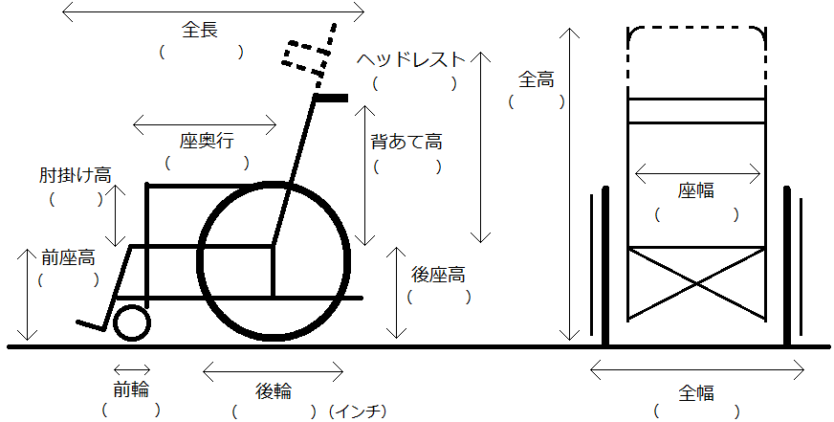
車体寸法
 | ＊計測は、パイプの内側（単位：㎝）
 | ＊座面角（ 度）

処方 |  |  | 年 |  | 月 |  | 日 | 医師氏名 |  |  |  |  |  |  |  |  |  |  |  | 適合 |  |  | 年 |  |  | 月 |  | 日

